Mapa de categorização de proble
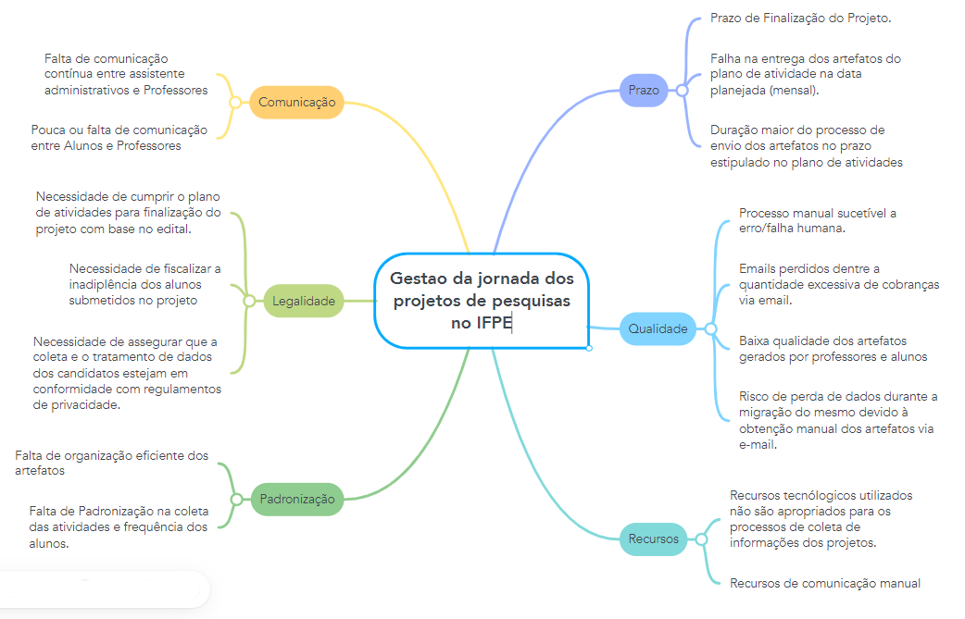

d

RECURSOS TECNOLÓGICOS INADEQUAD
Gestão
Procedimentos e Normas
Pessoas
Tecnologia
Ambiente de trabalho
Fatores externos

DIAGRAMA DE ISHIKAWA - Causa e Efeito

 | Escreva aqui a causa relacionada a procedimentos e normas

Falta de integração entre sistemas |  |  |  |  | Comunicação ineficiente

Escreva a causa |  | Escreva a causa |  |  | Falta de priorização na entrega de artefatos


Escreva a causa |  |  | Escreva a causa |  |  | Inconsistência nos prazos de entrega dos artefatos. | Recursos tecnológicos utilizados não são apropriados para os processos de coleta de informações dos projetos

Comunição através do email |  |  | Escreva a causa |  |  | Escreva a causa

Volume Excessivo de Artefatos |  | Escreva a causa |  |  | Escreva a causa

Descentralização dos dados | Sobrecarga de trabalho |  |  | Escreva aqui a causa relacionada à fatores externos

 |  |  |  |  |  |  |  | te

